Sheet1
1、SqlSessionaFactoryBuilder 该类主要用于创建 SqlSessionFactory, 并给与一个流对象, 该类使用了创建者模式, 如果是手动创建该类(这种方式很少了,除非像楼主这种测试代码), 那么建议在创建完毕之后立即销毁.SqlSessionFactory 该类的作用了创建 SqlSession, 从名字上我们也能看出, 该类使用了工厂模式, 每次应用程序访问数据库, 我们就要通过 。 2、SqlSessionFactory 创建 SqlSession, 所以SqlSessionFactory 和整个 Mybatis 的生命周期是相同的. 这也告诉我们不同创建多个同一个数据的 SqlSessionFactory, 如果创建多个, 会消耗尽数据库的连接资源, 导致服务器夯机. 应当使用单例模式. 避免过多的连接被消耗, 也方便管理.SqlSession 那么是什么 SqlSession 呢? SqlSession 相当于一个会话, 就像 HTTP 请求中的会话一样, 每次访问数据库都需要这样一个会话, 大家可能会想起了 JDBC 中的 Connection, 很类似,但还是有区别的, 何况现在几乎所有的连接都是使用的连接池技术, 用完后直接归还而不会像 Session 一样销毁. 注意:他是一个线程不安全的对象, 在设计多线程的时候我们需要特别的当心, 操作数据库需要注意其隔离级别, 数据库锁等高级特性, 此外, 每次创建的 SqlSession 都必须及时关闭它, 它长期存在就会使数据库连接池的活动资源减少,对系统性能的影响很大, 我们一般在 finally 块中将其关闭. 还有, SqlSession 存活于一个应用的请求和操作,可以执行多条 Sql, 保证事务的一致性.Mapper 映射器， 正如我们编写的那样, Mapper 是一个接口, 没有任何实现类, 他的作用是发送 SQL, 然后返回我们需要的结果. 或者执行 SQL 从而更改数据库的数据, 因此它应该在 SqlSession 的事务方法之内, 在 Spring 管理的 Bean 中, Mapper 是单例的。

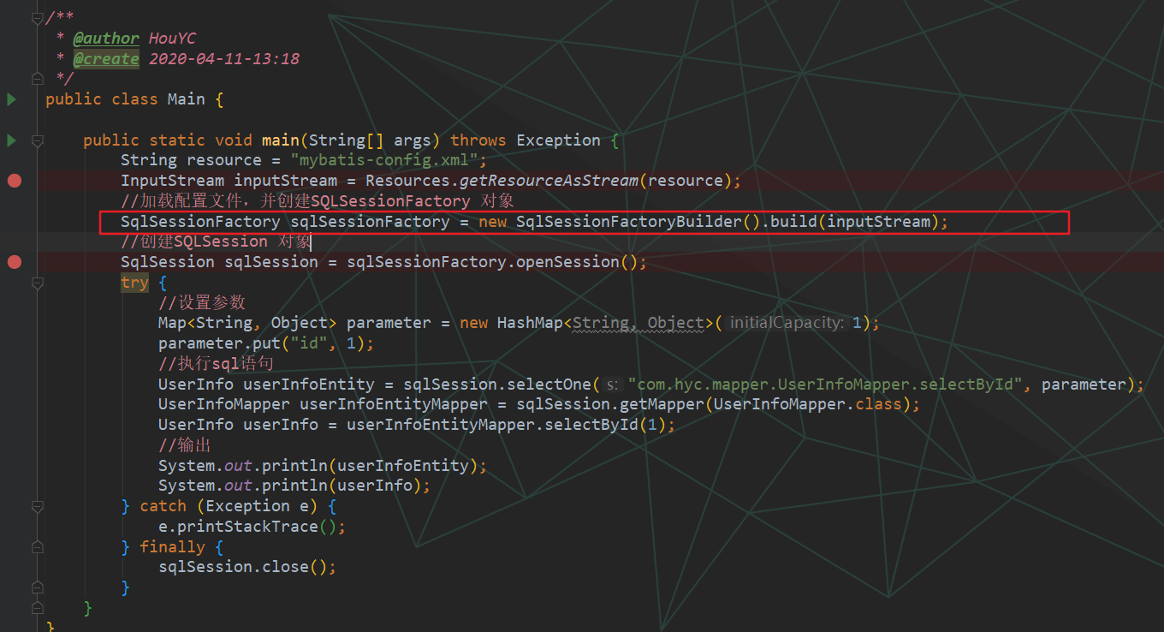

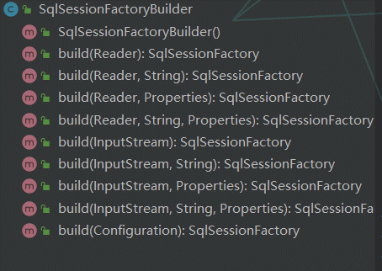

重载方法

SqlSessionFactoryBuilder

build 具体实现

该类主要是配置文件里面的标签，在解析的时候会将对应的标签内容放到map中
XMLConfigBuilder类
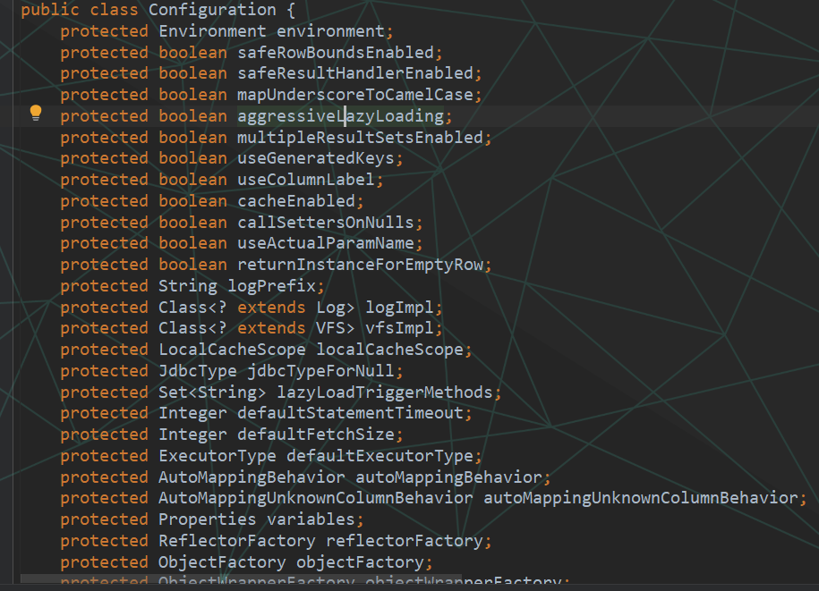
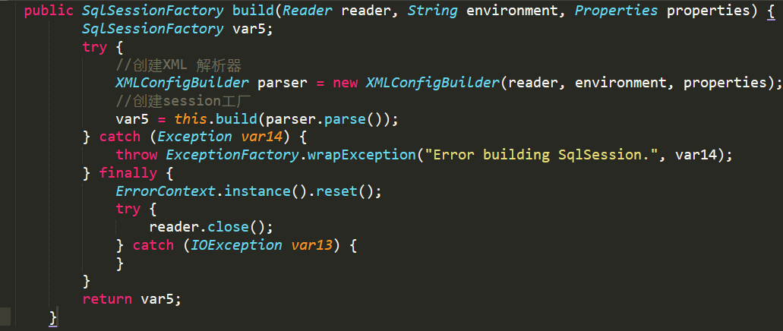

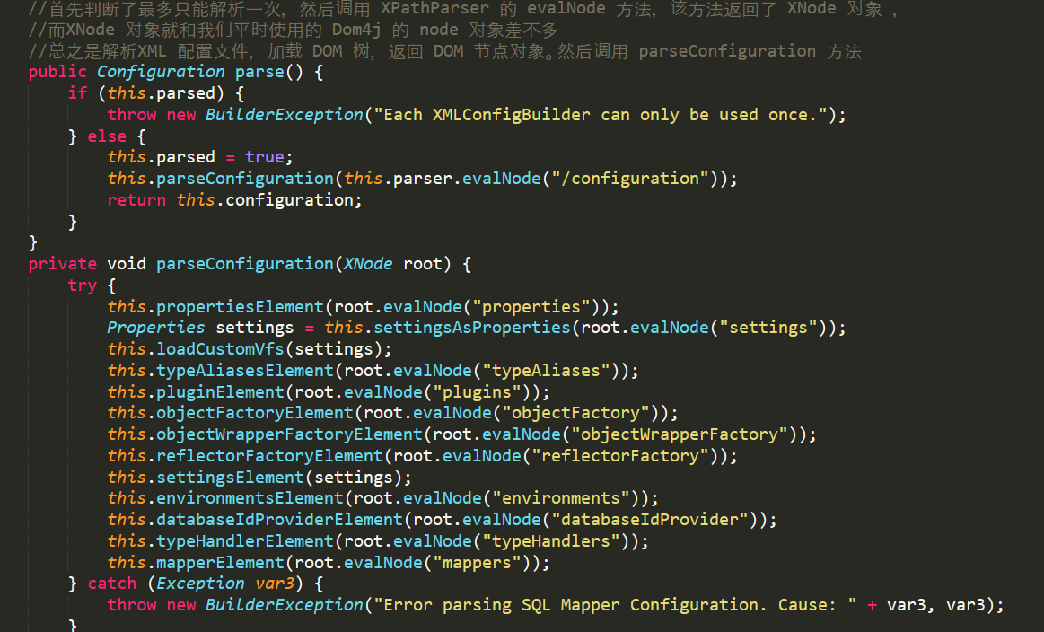

parse.parse()

sqlSessionFactory 完整的执行过程

在该解析的方法中，最为重要的this.mapperElement();方法，该方法去配置文件中，该方法循环了 mapper 元素，如果有 “package” 标签，则获取value值，并添加进映射器集合Map中，该Map如何保存呢，找到包所有class，并将Class对象作为key，MapperProxyFactory 对象作为 value 保存， MapperProxyFactory 类中有2个属性，一个是 Class mapperInterface ，也就是接口的类名，一个 Map<Method, MapperMethod> methodCache 方法缓存。我们回到 XMLConfigBuilder 的 mapperElement 方法中， 如果没有 “package” 属性，则尝试获取 “resource”， “url”，“class”属性，并一个个判断，最后都会和 “package”方法一样，调用 configuration.addMapper 方法。将 namespace 属性和配置文件关联。

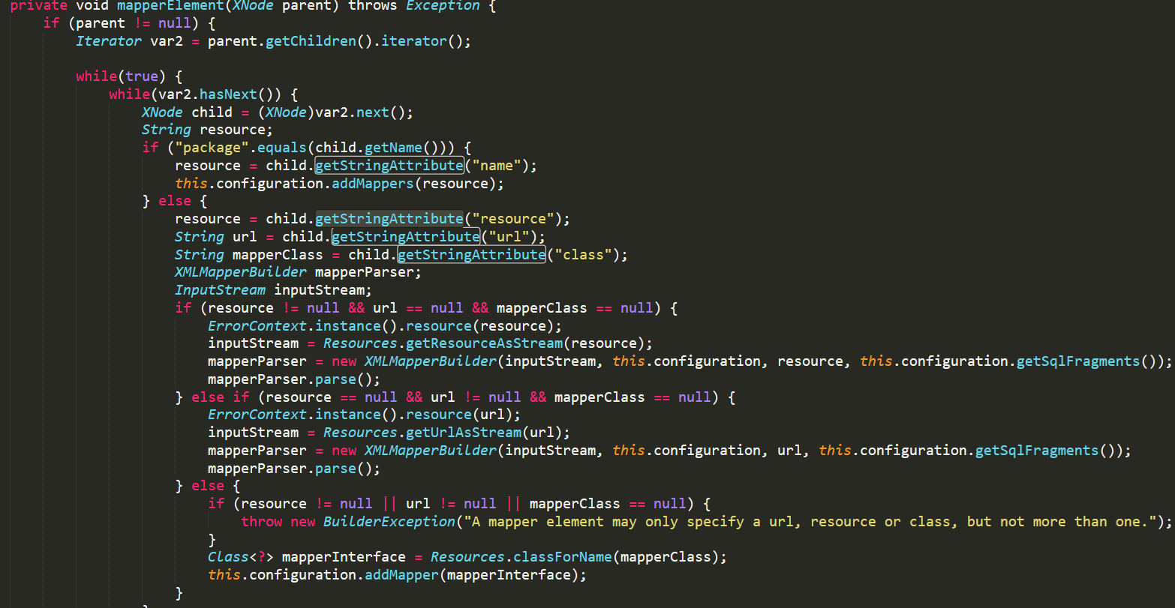
最后在执行完parseConfiguration 方法后，也就等于说解析完了XMLConfigBuilder 对象的perse方法，再调用重载build 方法后，返回了一个默认的 DefaultSqlSessionFactory 对象。
至此，解析配置文件的工作就结束了，此时创建了 SqlSessionFactory 对象和 Configuration 对象，这两个对象都是单例的，且他们的声明周期和 Mybatis 是一致的。 Configuration 对象中包含了 Mybatis 配置文件中的所有信息，在后面大有用处，SqlSessionFactory 将创建后面所有的SqlSession对想

SqlSession 创建过程
SQLSession 在运行和执行过程中，调用了DefaultSQLSessionFactory.openSession()方法，该方法默认实现类是 DefaultSqlSessionFactory ，我们看看该方法如何被重写的。 创建一个sqlsession对象

调用了openSessionFromDataSource 方法，参数中 configuration 获取了默认的执行器 “SIMPLE”，自动提交我们没有配置，默认是false，我们进入到 openSessionFromDataSource 方法查看。



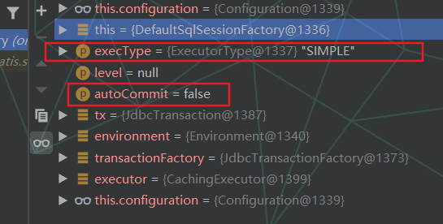
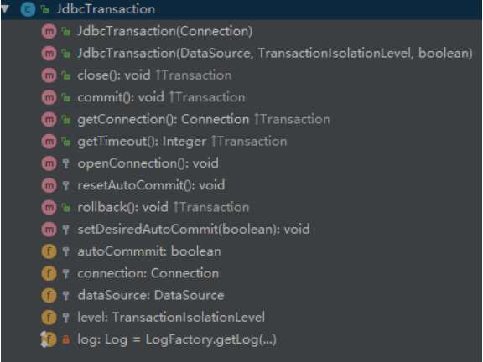

该方法以下几个步骤：
1、获取配置文件中的环境，也就是我们配置的 标签，并根据环境获取事务工厂，事务工厂会创建一个事务对象，而 configurationye 则会根据事务对象和执行器类型创建一个执行器。最后返回一个默认的 DefaultSqlSession 对象。 可以说，这段代码，就是根据配置文件创建 SqlSession 的核心地带。我们一步步看代码，首先从配置文件中取出刚刚解析的环境对象。
2、然后根据环境对象获取事务工厂，如果配置文件中没有配置，则创建一个 ManagedTransactionFactory 对象直接返回。否则调用环境对象的 getTransactionFactory 方法，该方法和我们配置的一样返回了一个 JdbcTransactionFactory，而实际上，TransactionFactory 只有2个实现类，一个是 ManagedTransactionFactory ，一个是 JdbcTransactionFactory。我们回到 openSessionFromDataSource 方法，获取了 JdbcTransactionFactory 后，调用 JdbcTransactionFactory 的 newTransaction 方法创建一个事务对象，参数是数据源，level 是null， 自动提交还是false。newTransaction 创建了一个 JdbcTransaction 对象，
可以看到，该类都是有关连接和事务的方法，比如commit，openConnection，rollback，和JDBC 的connection 功能很相似。
3、法此时已经创建好事务对象。接下来将事务对象执行器作为参数执行 configuration 的 newExecutor 方法来获取一个 执行器类。
首先，该方法判断给定的执行类型是否为null，如果为null，则使用默认的执行器， 也就是 ExecutorType.SIMPLE，然后根据执行的类型来创建不同的执行器，默认是 SimpleExecutor 执行器，需要解释以下执行器：Mybatis有三种基本的Executor执行器，SimpleExecutor、ReuseExecutor、BatchExecutor。
① SimpleExecutor：每执行一次update或select，就开启一个Statement对象，用完立刻关闭Statement对象。
② ReuseExecutor：执行update或select，以sql作为key查找Statement对象，存在就使用，不存在就创建，用完后，不关闭。 ③ Statement对象，而是放置于Map<String, Statement>内，供下一次使用。简言之，就是重复使用Statement对象。BatchExecutor：执行update（没有select，JDBC批处理不支持select），将所有sql都添加到批处理中（addBatch()），等待统一执行（executeBatch()），它缓存了多个Statement对象，每个Statement对象都是addBatch()完毕后，等待逐一执行executeBatch()批处理。与JDBC批处理相同。作用范围：Executor的这些特点，都严格限制在SqlSession生命周期范围内。
回到 newExecutor 方法，判断是否使用缓存，默认是true， 则将刚刚的执行器包装到新的 CachingExecutor 缓存执行器中。最后将执行器添加到所有的拦截器中（如果配置了话），我们这里没有配置。
4、我们回到 openSessionFromDataSource 方法，我们已经有了执行器，此时创建 DefaultSqlSession 对象，携带 configuration, executor, autoCommit 三个参数，该构造器就是简单的赋值过程。
该类包含了常用的所有方法，包括事务方法，可以说，该类封装了执行器和事务类。而执行器才是具体的执行工作人员。
至此，我们已经完成了 SqlSession 的创建过程。

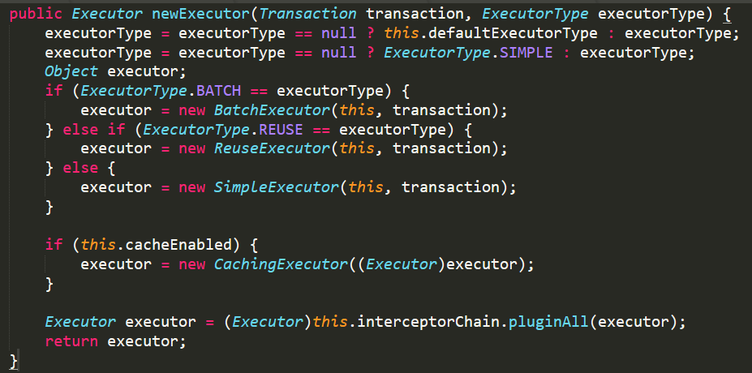

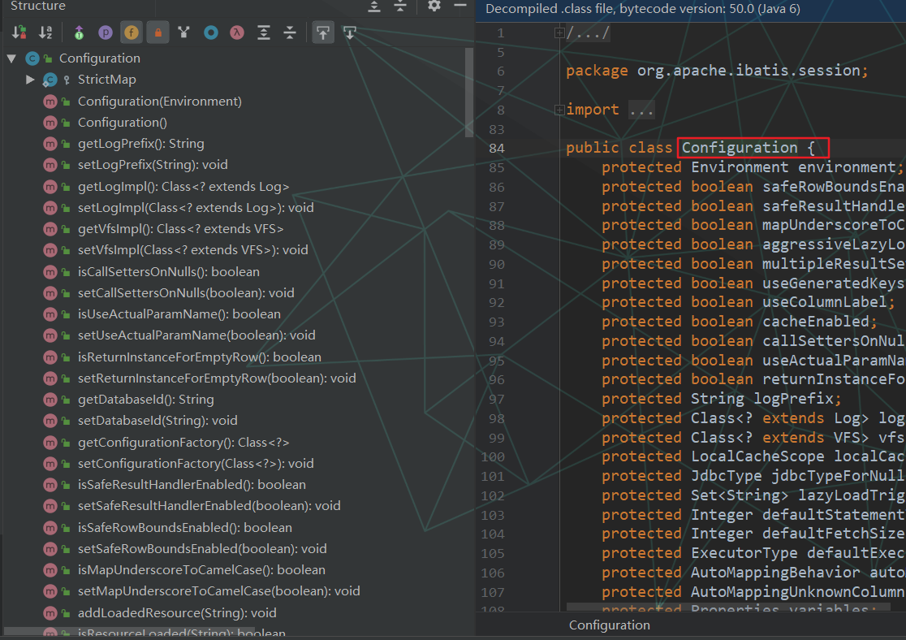

该方法携带了三个参数，SQL 声明的key，参数Map，默认分页对象（不分页），注意，mybatis 分页是假分页，即一次返回所有到内存中，再进行提取，如果数据过多，可能引起OOM。

selectOne 方法实际上是调用了selectList（）， 只不过去的是第一个，如果长度大于1 是会抛出异常的，这个异常也是我们经常遇到的，
该方法首先根据 key或者说 id 从 configuration 中取出 SQL 声明对象， 那么是如何取出的呢?我们知道，我们的SQL语句再XML中编辑的时候，都有一个key，加上我们全限定类名，就成了一个唯一的id，我们进入到该方法查看
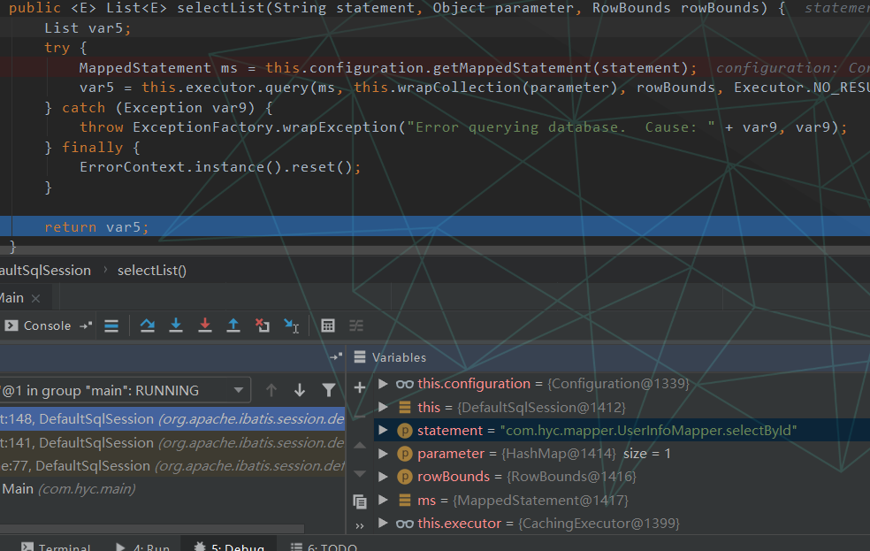
SQLSession 执行过程

我们回到 doQuery 方法，有了预编译好的声明处理器，接下来就是执行了。当然还是调用了PreparedStatementHandler 的query方法。可以看到，直接执行JDBC 的 execute 方法，注意，该对象也被日志对象代理了，做打印日志工作，和清除工作。如果方法名称是 “executeQuery” 则返回 ResultSet 并代理该对象。 否则直接执行。
首先调用 getFirstResultSet 方法获取包装过的 ResultSet ，然后从映射器中获取 resultMap 和resultSet，如果不为null，则调用 handleResultSet 方法，将返回值和resultMaps处理添加进multipleResults list中 ，然后做一些清除工作。
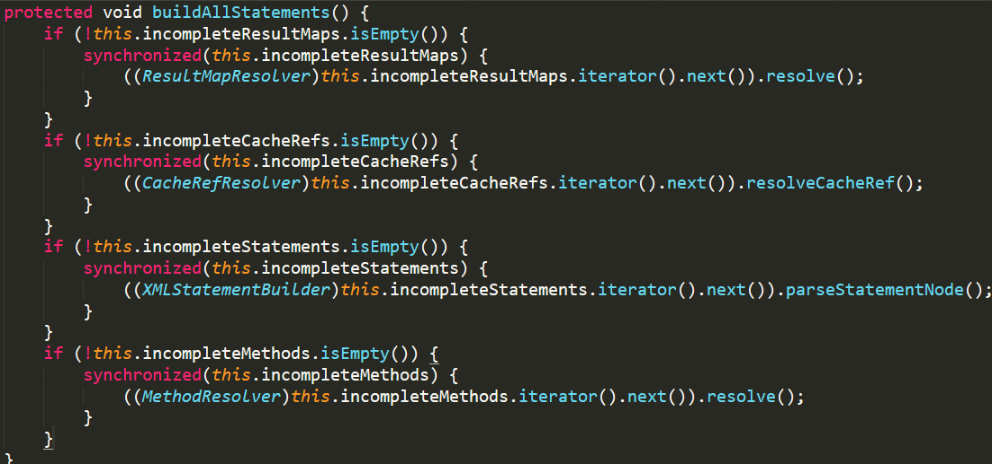
解析缓存中所有未处理的语句节点。当所有的映射器都被添加时，建议调用这个方法，因为它提供了快速失败语句验证。意思是如果链表中任何一个不为空，则抛出异常，是一种快速失败的机制。

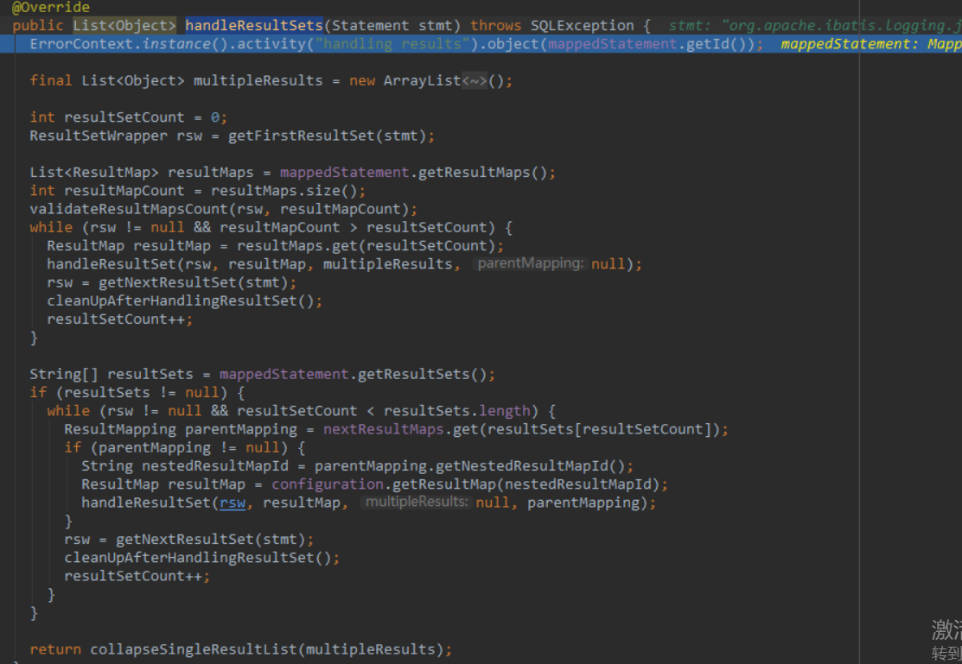

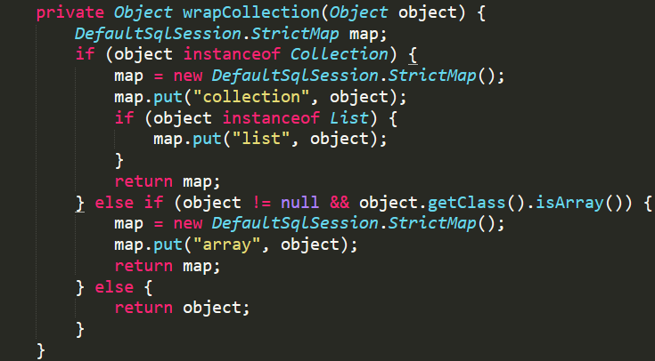
该方法首先判断是否是集合类型，如果是，则创建一个自定义Map，key是collection，value是集合，如果不是，并且还是数组，则key为array，都不满足则直接返回该对象

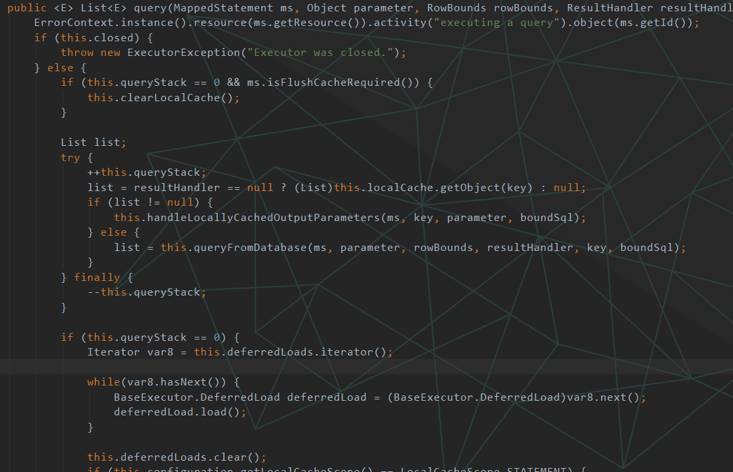

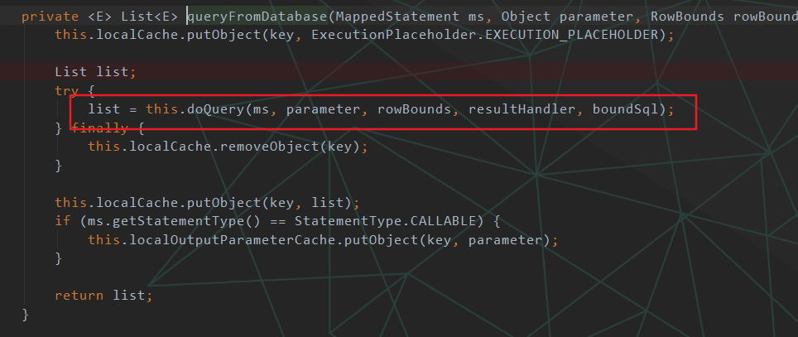

代理执行器的query方法

进入 CachingExecutor 的query 方法，首先根据参数获取 BoundSql 对象，最终会调用 StaticSqlSource 的 getBoundSql 方法，该方法会构造一个 BoundSql 对象，
从缓存中查找是否执行过
会有5个属性被赋值，sql语句，参数，参数是我们刚刚传递的，那么SQL 是怎么来的呢，答案是在 XMLConfigBuilder 的 parseConfiguration 方法中，通过层层调用，最终执行 StaticSqlSource 的构造方法，将mapper 文件中的Sql解析到该类中，最后会将XML 中的 #{id} 构造成一个ParameterMapping 对象


CachingExecutor 的 query 方法：
我们已经有了sql绑定对象， 接下来创建一个缓存key，根据sql绑定对象，方法声明对象，参数对象，分页对象，注意：mybatis 一级缓存默认为true，二级缓存默认false。创建缓存的过程很简单，就是将所有的参数的key或者id构造该 CacheKey 对象，使该对象唯一。
1、首先判断执行器状态是否关闭。
2、判断是否需要清除缓存。
3、判断结果处理器是否为null，如果不是null，则返回null，如果不是，则从本地缓存中取出。
4、、如果返回的list不是null，则处理缓存和参数。否则调用queryFromDatabase 方法从数据库查询。
5、如果需要延迟加载，则开始加载，最后清空加载队列。
6、如果配置文件中的缓存范围是声明范围，则清空本地缓存。
7、最后返回list。
queryFromDatabase 方法，其余的方法都是和缓存相关，但如果没有从数据库取出来，缓存也没什么用。

该方法创建了一个声明处理器，然后调用了 prepareStatement 方法，最后调用了声明处理器的query方法，注意，这个声明处理器有必要说一下：
mybatis 的SqlSession 有4大对象：
1、Executor代表执行器，由它调度StatementHandler、ParameterHandler、ResultSetHandler等来执行对应的SQL
2、。其中StatementHandler是最重要的。StatementHandler的作用是使用数据库的Statement（PreparedStatement）执行操作，它是四大对象的核心，起到承上启下的作用，许多重要的插件都是通过拦截它来实现的。 3、ParamentHandler是用来处理SQL参数的。
4、ResultSetHandler是进行数据集的封装返回处理的，它相当复杂，好在我们不常用它。

该方法步骤：获取缓存，如果没有，则执行代理执行器的query方法，如果有，且需要清空了，则清空缓存（也就是Map）。如果该方法声明使用缓存并且结果处理器为null，则校验参数，如果方法声明使存储过程，且所有参数有任意一个不是输入类型，则抛出异常。意思是当为存储过程时，确保不能有输出参数。调用 TransactionalCacheManager 事务缓存处理器执行 getObject 方法，如果返回值时null，则调用代理执行器的query方法，最后添加进事务缓存处理器。

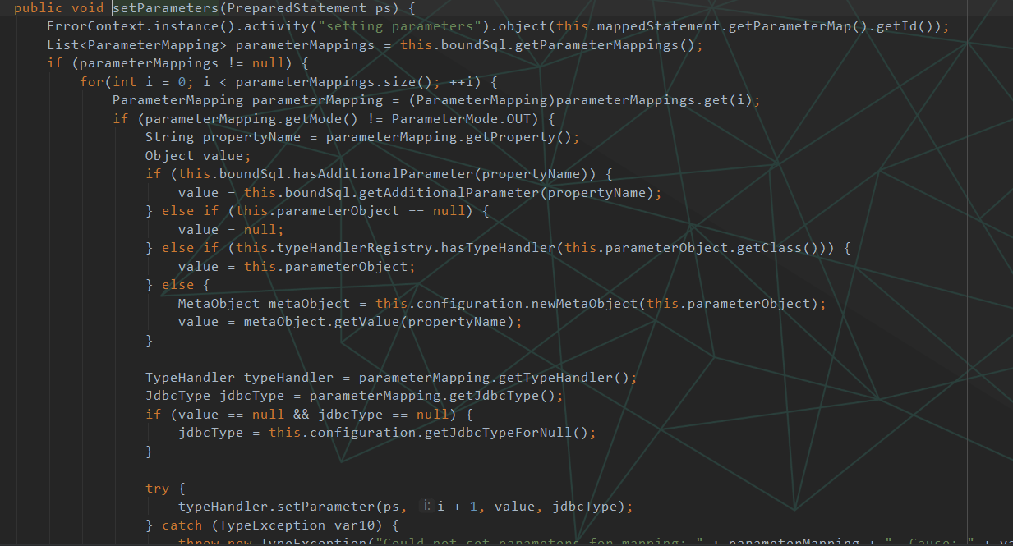
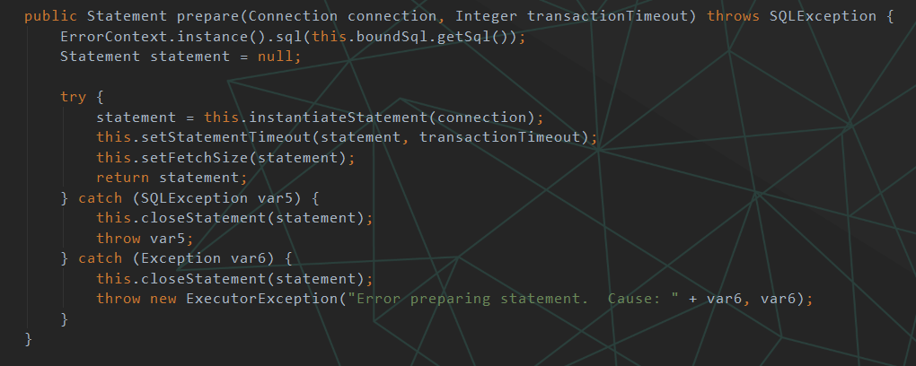

第一行，获取连接器。从事务管理器中获取连接器（该方法中还需要设置是否自动提交，隔离级别）。如果我们的事务日志是debug级别，则创建一个日志代理对象，代理Connection。回到 prepareStatement 方法，看第二行，开始让预编译处理器预编译sql（也就是让connection预编译），我看看看是如何执行的。注意，我们没有配置timeout。因此返回null。

我们看到我们在刚开始回忆JDBC编程的 connection.prepareStatement 代码，由此证明mybatis 就是封装了 JDBC。首先判断是否含有返回主键的功能，如果有，则看 keyColumnNames 是否存在，如果不存在，取第一个列为主键。最后执行else 语句，开始预编译。注意：此connection 已经被动态代理封装过了，因此会调用 invoke 方法打印日志。最后返回声明处理器对象。
进入 RoutingStatementHandler 的 prepare 方法，调用了代理类的 PreparedStatementHandler 的prepare方法，
该方法以下几个步骤：
1、实例化SQL，也就是调用connection 启动 prepareStatement 方法。我们熟悉的JDBC方法。
2、设置超时时间。
3、设置fetchSize ，作用是，执行查询时，一次从服务器端拿多少行的数据到本地jdbc客户端这里来。4、最后返回映射声明处理器。

我们回到 SimpleExecutor 的 prepareStatement 方法， 执行第三行 handler.parameterize(stmt)，该方法其实也是委托了 PreparedStatementHandler 来执行，而 PreparedStatementHandler 则委托了 DefaultParameterHandler 执行 setParameters 方法，
首先获取参数映射集合，然后从配置对象创建一个元数据对象，最后从元数据对象取出参数值。再从参数映射对象中取出类型处理器，最后将类型处理器和参数处理器关联。

